Datos
Periodo | Poblacion ocupada | Poblacion desocupada | Población Económicamente Activa (PEA) | Tasa de Desocupación | Tasa de Empleo | Periodo | Media Superior | Promedio de Alumnos de Media Superior | Universidad | Promedio de Alumnos Universitarios | Posgrado | Promedio de Alumnos de Posgrado | Alumnos en busqueda de su primer empleo
Jan-05 | 1,796,964 | 102,202 | 1,899,166 | 5.38 | 94.62 | 2004-2005 | 130,854 | 51.44 | 112,887 | 44.38 | 10,627 | 4.18 | 254,368.00
Feb-05 | 1,827,821 | 92,173 | 1,919,994 | 4.80 | 95.20 | 2005-2006 | 132,548 | 50.51 | 117,852 | 44.91 | 12,020 | 4.58 | 262,420.00
Mar-05 | 1,847,100 | 116,430 | 1,963,530 | 5.93 | 94.07 | 2006-2007 | 133,182 | 49.92 | 122,471 | 45.90 | 11,142 | 4.18 | 266,795.00
Apr-05 | 1,879,226 | 87,357 | 1,966,583 | 4.44 | 95.56 | 2007-2008 | 137,788 | 50.15 | 125,098 | 45.54 | 11,840 | 4.31 | 274,726.00
Jan-06 | 1,881,618 | 90,710 | 1,972,328 | 4.60 | 95.40 | 2008-2009 | 146,077 | 50.88 | 129,458 | 45.09 | 11,574 | 4.03 | 287,109.00
Feb-06 | 1,908,834 | 93,126 | 2,001,960 | 4.65 | 95.35 | 2009-2010 | 146,376 | 49.73 | 134,471 | 45.69 | 13,465 | 4.58 | 294,312.00
Mar-06 | 1,951,436 | 123,357 | 2,074,793 | 5.95 | 94.05 | 2010-2011 | 147,813 | 49.08 | 138,693 | 46.05 | 14,678 | 4.87 | 301,184.00
Apr-06 | 1,949,684 | 91,923 | 2,041,607 | 4.50 | 95.50 | 2011-2012 | 150,192 | 47.28 | 150,883 | 47.50 | 16,573 | 5.22 | 317,648.00
Jan-07 | 1,962,373 | 102,656 | 2,065,029 | 4.97 | 95.03 | 2012-2013 | 159,212 | 48.53 | 153,347 | 46.74 | 15,540 | 4.74 | 328,099.00
Feb-07 | 1,964,325 | 93,773 | 2,058,098 | 4.56 | 95.44 | 2013-2014 | 167,430 | 49.77 | 155,337 | 46.18 | 13,625 | 4.05 | 336,392.00
Mar-07 | 1,957,837 | 97,349 | 2,055,186 | 4.74 | 95.26 | 2014-2015 | 173,580 | 50.04 | 158,431 | 45.67 | 14,887 | 4.29 | 346,898.00
Apr-07 | 2,014,356 | 78,920 | 2,093,276 | 3.77 | 96.23 | 2015-2016 | 180,849 | 49.68 | 169,014 | 46.43 | 14,171 | 3.89 | 364,034.00
Jan-08 | 1,999,638 | 95,018 | 2,094,656 | 4.54 | 95.46 | 2016-2017 | 188,132 | 49.59 | 177,550 | 46.80 | 13,698 | 3.61 | 379,380.00
Feb-08 | 2,020,109 | 88,566 | 2,108,675 | 4.20 | 95.80
Mar-08 | 2,010,139 | 103,501 | 2,113,640 | 4.90 | 95.10
ALUMNOS EN BUSQUEDA DE SU PRIMER EMPLEO
Apr-08 | 2,013,057 | 92,869 | 2,105,926 | 4.41 | 95.59
Jan-09 | 1,999,162 | 148,857 | 2,148,019 | 6.93 | 93.07
Feb-09 | 2,002,438 | 152,586 | 2,155,024 | 7.08 | 92.92
Mar-09 | 2,006,290 | 182,761 | 2,189,051 | 8.35 | 91.65
Apr-09 | 2,060,051 | 147,608 | 2,207,659 | 6.69 | 93.31
Jan-10 | 2,042,975 | 150,226 | 2,193,201 | 6.85 | 93.15
Feb-10 | 2,077,716 | 148,678 | 2,226,394 | 6.68 | 93.32
Mar-10 | 2,058,503 | 151,753 | 2,210,256 | 6.87 | 93.13
Apr-10 | 2,099,483 | 128,997 | 2,228,480 | 5.79 | 94.21
Jan-11 | 2,060,222 | 141,230 | 2,201,452 | 6.42 | 93.58
Feb-11 | 2,066,527 | 133,304 | 2,199,831 | 6.06 | 93.94
Mar-11 | 2,082,279 | 144,540 | 2,226,819 | 6.49 | 93.51
Apr-11 | 2,139,933 | 124,345 | 2,264,278 | 5.49 | 94.51
Jan-12 | 2,109,314 | 123,531 | 2,232,845 | 5.53 | 94.47
Feb-12 | 2,166,374 | 145,032 | 2,311,406 | 6.27 | 93.73
Mar-12 | 2,153,798 | 132,356 | 2,286,154 | 5.79 | 94.21
Apr-12 | 2,183,813 | 124,806 | 2,308,619 | 5.41 | 94.59
Jan-13 | 2,087,447 | 142,811 | 2,230,258 | 6.40 | 93.60
Feb-13 | 2,183,357 | 131,850 | 2,315,207 | 5.69 | 94.31
Mar-13 | 2,161,140 | 131,674 | 2,292,814 | 5.74 | 94.26
Apr-13 | 2,189,520 | 108,869 | 2,298,389 | 4.74 | 95.26
Jan-14 | 2,093,303 | 122,372 | 2,215,675 | 5.52 | 94.48
Feb-14 | 2,167,893 | 128,803 | 2,296,696 | 5.61 | 94.39
Mar-14 | 2,176,964 | 131,979 | 2,308,943 | 5.72 | 94.28
Apr-14 | 2,206,804 | 95,447 | 2,302,251 | 4.15 | 95.85
Jan-15 | 2,189,373 | 107,062 | 2,296,435 | 4.66 | 95.34
Feb-15 | 2,212,256 | 114,857 | 2,327,113 | 4.94 | 95.06
Mar-15 | 2,222,869 | 114,625 | 2,337,494 | 4.90 | 95.10
Apr-15 | 2,275,935 | 94,512 | 2,370,447 | 3.99 | 96.01
Jan-16 | 2,215,061 | 103,239 | 2,318,300 | 4.45 | 95.55
Feb-16 | 2,290,795 | 99,926 | 2,390,721 | 4.18 | 95.82
Mar-16 | 2,325,081 | 104,099 | 2,429,180 | 4.29 | 95.71
Apr-16 | 2,364,805 | 101,740 | 2,466,545 | 4.12 | 95.88
Jan-17 | 2,326,668 | 90,809 | 2,417,477 | 3.76 | 96.24
Feb-17 | 2,339,136 | 97,404 | 2,436,540 | 4.00 | 96.00
Mar-17 | 2,349,274 | 97,147 | 2,446,421 | 3.97 | 96.03
Apr-17 | 2,388,531 | 85,123 | 2,473,654 | 3.44 | 96.56
Jan-18 | 2,353,407 | 88,242 | 2,441,649 | 3.61 | 96.39
Feb-18 | 2,439,392 | 87,712 | 2,527,104 | 3.47 | 96.53
Mar-18 | 2,409,258 | 93,772 | 2,503,030 | 3.75 | 96.25
Apr-18 | 2,420,543 | 88,389 | 2,508,932 | 3.52 | 96.48
Jan-19 | 2,418,796 | 83,224 | 2,502,020 | 3.33 | 96.67
Feb-19 | 2,435,564 | 88,689 | 2,524,253 | 3.51 | 96.49
Mar-19 | 2,451,127 | 89,130 | 2,540,257 | 3.51 | 96.49
Apr-19 | 2,510,091 | 94,576 | 2,604,667 | 3.63 | 96.37
Jan-20 | 2,514,056 | 99,799 | 2,613,855 | 3.82 | 96.18

Tabla Dinámica
Etiquetas de fila | Promedio de Poblacion desocupada | Promedio de Poblacion ocupada
2005 | 99,540.50 | 1,837,777.75
2006 | 99,779.00 | 1,922,893.00
2007 | 93,174.50 | 1,974,722.75
2008 | 94,988.50 | 2,010,735.75
2009 | 157,953.00 | 2,016,985.25
2010 | 144,913.50 | 2,069,669.25
2011 | 135,854.75 | 2,087,240.25
2012 | 131,431.25 | 2,153,324.75
2013 | 128,801.00 | 2,155,366.00
2014 | 119,650.25 | 2,161,241.00
2015 | 107,764.00 | 2,225,108.25
2016 | 102,251.00 | 2,298,935.50
2017 | 92,620.75 | 2,350,902.25
2018 | 89,528.75 | 2,405,650.00
2019 | 88,904.75 | 2,453,894.50
2020 | 99,799.00 | 2,514,056.00
Total general | 112,269.20 | 2,147,735.10

Utilización de rangos
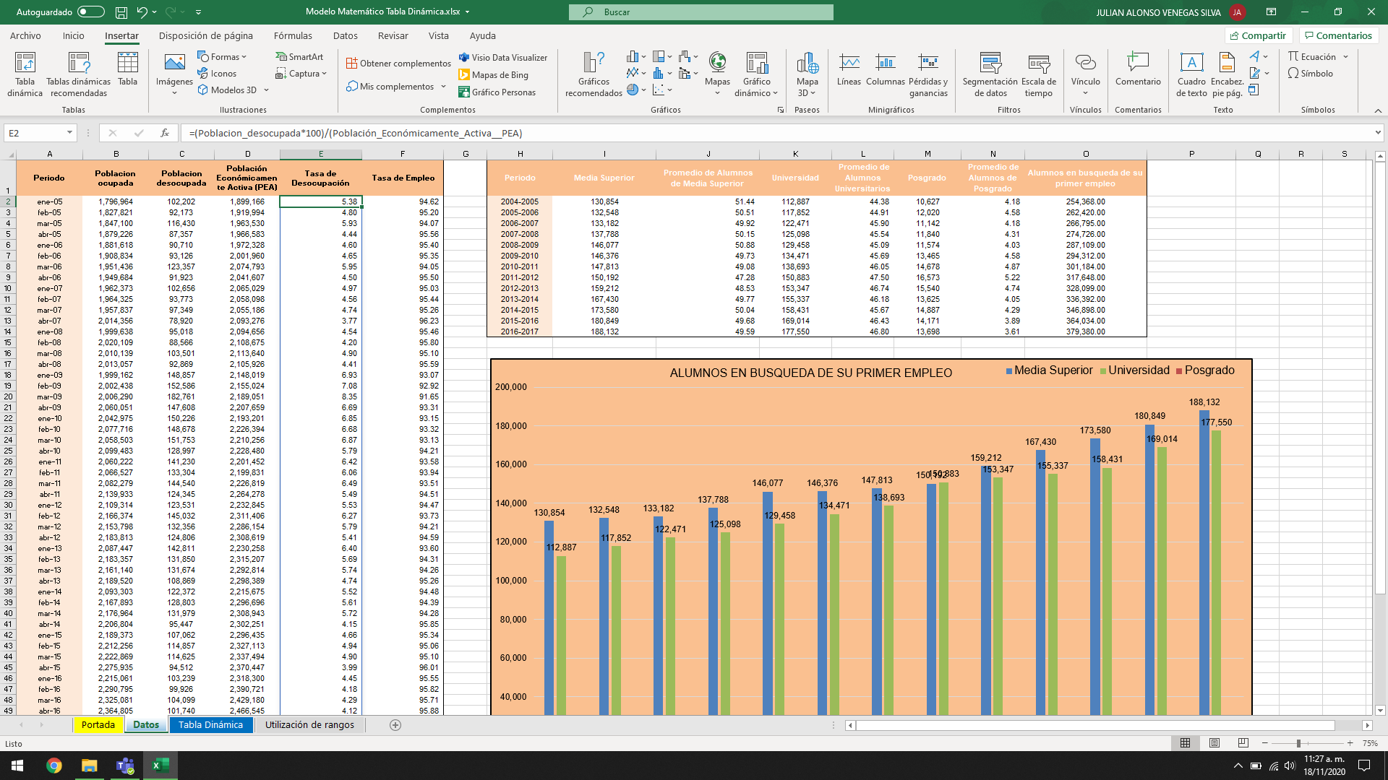
Los valores de "Tasa de desocupación", "Tasa de Empleo", "Promedio de Alumnos de Media Superior", "Promedio de Alumnos Universitarios", "Promedio de Alumnos de Posgrado" y "Alumnos en busqueda de su primer empleo"

son valores que se ha calculado con el uso de rangos.

